CSS Центрирование контента стр
Супер-важно!!! Всегда открывай страницу https://developer.mozilla.org/en-US/docs/Web/CSS/border-color при разработке фронта, чтобы правильно подобрать свойства css!

Центирование контента страницы
Способ 1 (устаревающий)
 | Создаем <div> c классом .container, в который располагаем все содержимое html страницы | .container { width: 1280 px; margin: 0 auto; }
 | 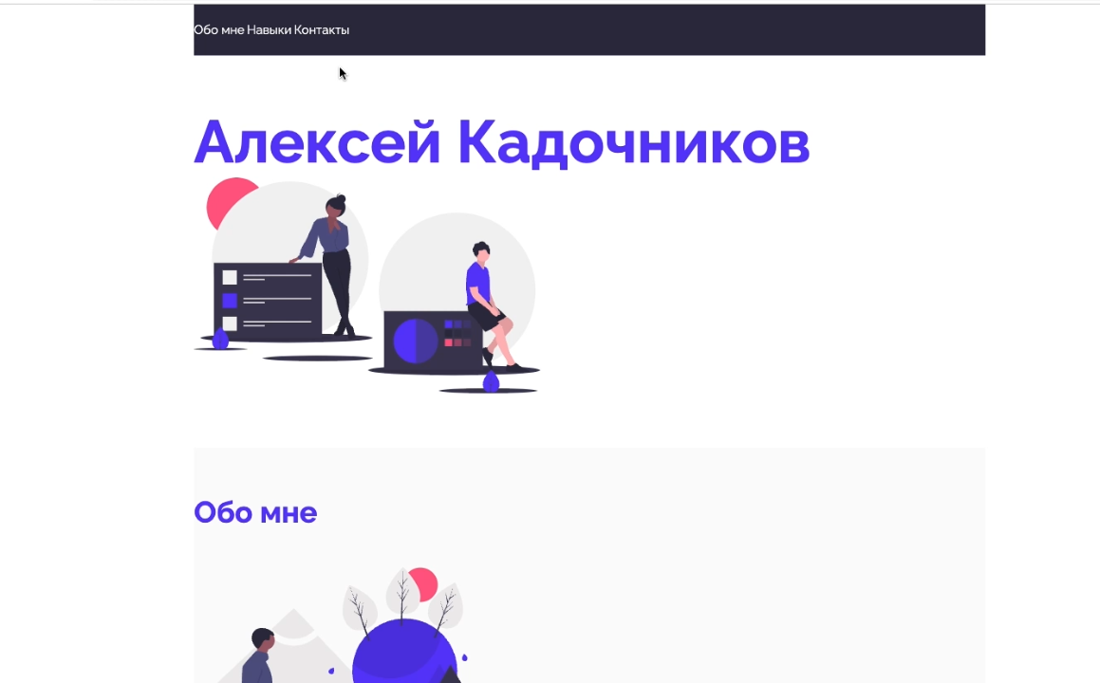
Способ 2 (современный)
 | Шаг 1 Подключаем в pixso (figma) grid
 | 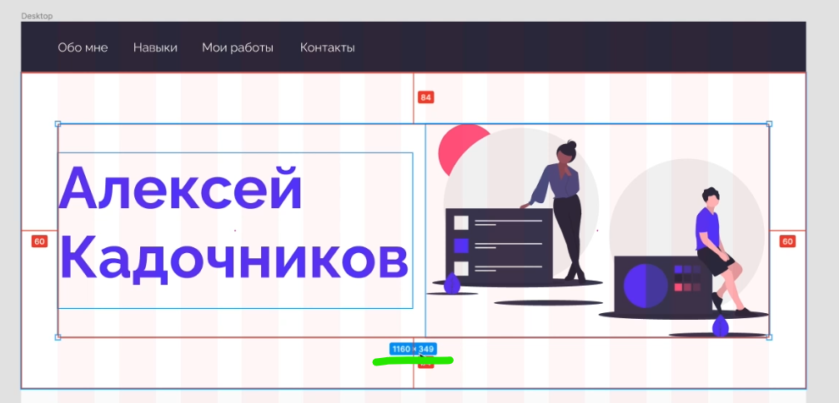 Шаг 2 Определяем ширину сетки. (см на фото ниже)
 | Шаг 3 Создаем класс, который мы будем добавлять во все основные (родительские) <div> на странице, чтобы центировать их содержимое. | .center { padding-left: calc(50% - ширина сетки/2 px); padding-right: calc(50% - ширина сетки/2 px); }

CSS Display (Parent)
Супер-важно!!! Всегда открывай страницу https://developer.mozilla.org/en-US/docs/Web/CSS/border-color при разработке фронта, чтобы правильно подобрать свойства css!

Урок 1 часть 1
Отображение дочерних элементов родительского тэга
display: | `https://developer.mozilla.org/en-US/docs/Web/CSS/display | Отображение дочерних элементов родительского тэга /* precomposed values */ display: block; display: inline; display: inline-block; display: flex; display: inline-flex; display: grid; display: inline-grid; display: flow-root; | d + tab
display: | Пояснение! Данное свойство указывается в родительском элементе и влияет на все дочерние элементы | /* box generation */ display: none; display: contents;
display: |  | /* multi-keyword syntax */ display: block flex; display: block flow; display: block flow-root; display: block grid; display: inline flex; display: inline flow; display: inline flow-root; display: inline grid;
display: |  | /* other values */ display: table; display: table-row; /* all table elements have an equivalent CSS display value */ display: list-item;
display: |  | /* Global values */ display: inherit; display: initial; display: revert; display: revert-layer; display: unset;
Популярные виды display
display: block; |  | Блочный (превращаем строчный элемент в блочный)
display: inline; |  | Строчный (превращаем блочный элемент в строчный)
display: inline-block; | Значение inline-block Элемент находится в строке, но при этом ему может быть задано значение ширины и высоты. | 1. Можно задавать свойства width, height. 2. Является частью строки. 3. Размер устанавливается по содержимому, если не заданы значения ширины и высоты. 4. Элемент всегда прямоугольный.
display: flex; justify-content: display: flex; align-items: | `https://developer.mozilla.org/en-US/docs/Web/CSS/flex Данный элемент имеет дополнительные настройки в виде (смотри вкладку CSS Display-Flex (Parent)): display: flex; justify-content: display: flex; align-items: | 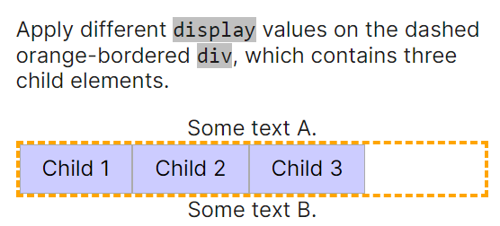 | Значение flex Наделение контейнера способностью изменять ширину или высоту для поддержки всех видов дисплеев и разных разрешений экранов.
 | This property is a shorthand for the following CSS properties: flex-grow flex-shrink flex-basis | Значение flex 1 Элементы могут сжиматься и растягиваться, занимая необходимое пространство. 2 Возможно выравнивание не только по вертикали, но и по горизонтали. 3 Элементы могут автоматически выстраиваться в несколько строк. 4 Возможность формирования блоков справа налево. | Пояснение! Grid это распределение колонок. Эоементы уже находятся внутри этих колонок. Flex это распределение элементов (без колонок)
Основы flexbox
 | 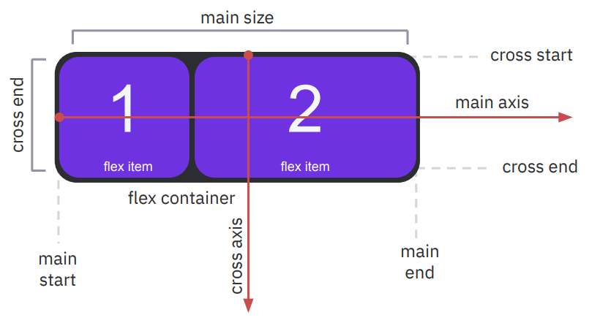 | 1 Главная ось (main axis) и перпендикулярная ось (cross axis). 2 Начало (main-start) и конец (main-end) направления главной оси. 3 main size и cross size – ширина или высота flex-элемента. 4 cross-start и cross-end – начало и конец вертикальной оси.
display: grid; grid-template-columns: … display: grid; grid-template-rows: | `https://developer.mozilla.org/en-US/docs/Web/CSS/grid Данный элемент имеет дополнительные настройки в виде (смотри вкладку CSS Display-Grid (Parent)): display: grid; grid-template-columns: … display: grid; grid-template-rows: | 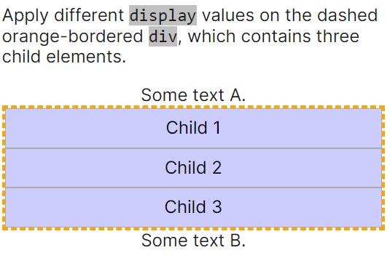
 |  | Особенности Grid 1 Распределение элементов не только горизонтально но и вертикально. 2 Объединение ячеек по горизонтали и вертикали. 3 Гибкая адаптивная сетка для создания проектов любой сложности. 4 Хорошая поддержка браузерами. | Пояснение! Grid это распределение колонок. Эоементы уже находятся внутри этих колонок. Flex это распределение элементов (без колонок)
 | This property is a shorthand for the following CSS properties: grid-auto-columns grid-auto-flow grid-auto-rows grid-template-areas grid-template-columns grid-template-rows | Основные понятия 1 Линии сетки (grid lines) — это невидимые горизонтальные и вертикальные разделительные линии. 2 Дорожка сетки (grid track) — пространство между двумя соседними линиями сетки. 3 Ячейка сетки (grid cell) — пространство, ограниченное четырьмя линиями сетки. 4 Элементы сетки (grid items) — отдельные элементы, которые назначаются области сетки.

CSS Display-Grid (Parent)
Супер-важно!!! Всегда открывай страницу https://developer.mozilla.org/en-US/docs/Web/CSS/border-color при разработке фронта, чтобы правильно подобрать свойства css!

Урок 1 часть 1
Является частью display: grid
Создает колонки, указывает их ширину |  | CSS Display-Grid (Parent) - означает, что данное свойство указывается в родительском <div> и влияет на все <div> наследники
grid-template-columns: … | `https://developer.mozilla.org/en-US/docs/Web/CSS/grid-template-columns | Cоздание сетки из колонок /* Keyword value */ grid-template-columns: none; /* <track-list> values */ grid-template-columns: 100px 30% auto; //1ая колонка 100 пикселей, 2ая 30% (от ширины экрана), 3я шириной во всю оставшуюся ширину экрана. grid-template-columns: repeat(4, 200 px); //создать 4 колонки по 200 px grid-template-columns: [linename] 100px; grid-template-columns: [linename1] 100px [linename2 linename3]; grid-template-columns: minmax(100px, 1fr); grid-template-columns: fit-content(40%); grid-template-columns: repeat(3, 200px); grid-template-columns: subgrid; grid-template-columns: masonry; | 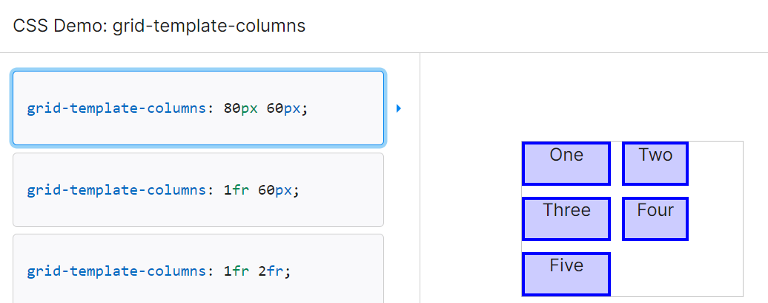
grid-template-columns: … |  | /* <auto-track-list> values */ grid-template-columns: 200px repeat(auto-fill, 100px) 300px; grid-template-columns: minmax(100px, max-content) repeat(auto-fill, 200px) 20%; grid-template-columns: [linename1] 100px [linename2] repeat(auto-fit, [linename3 linename4] 300px) 100px; grid-template-columns: [linename1 linename2] 100px repeat(auto-fit, [linename1] 300px) [linename3]; | 1. px 2. % 3. fr //используются в ситуация, когда экран 100% нужно поделить на 7 частей. Данный процент не делится на 7 без остатка. Поэтому в такой ситуации используются фракции 4. auto
grid-template-columns: … |  | /* Global values */ grid-template-columns: inherit; grid-template-columns: initial; grid-template-columns: revert; grid-template-columns: revert-layer; grid-template-columns: unset;
Создает строки, указывает их высоту
grid-template-rows: | `https://developer.mozilla.org/en-US/docs/Web/CSS/grid-template-rows | Cоздание сетки из строк /* Keyword value */ grid-template-rows: none;
grid-template-rows: |  | /* <track-list> values */ grid-template-rows: 100px 1fr; grid-template-rows: [linename] 100px; grid-template-rows: [linename1] 100px [linename2 linename3]; grid-template-rows: minmax(100px, 1fr); grid-template-rows: fit-content(40%); grid-template-rows: repeat(3, 200px); grid-template-rows: subgrid; grid-template-rows: masonry; | 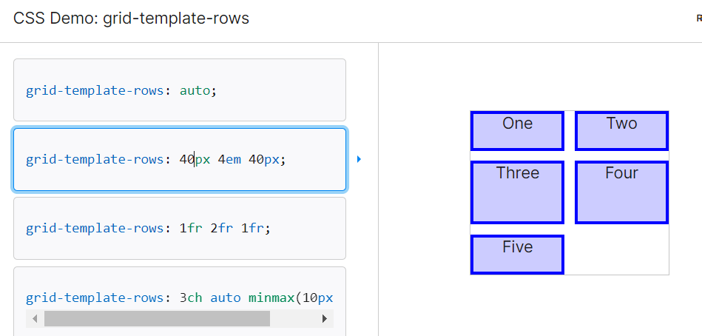
grid-template-rows: |  | /* <auto-track-list> values */ grid-template-rows: 200px repeat(auto-fill, 100px) 300px; grid-template-rows: minmax(100px, max-content) repeat(auto-fill, 200px) 20%; grid-template-rows: [linename1] 100px [linename2] repeat(auto-fit, [linename3 linename4] 300px) 100px; grid-template-rows: [linename1 linename2] 100px repeat(auto-fit, [linename1] 300px) [linename3];
grid-template-rows: |  | /* Global values */ grid-template-rows: inherit; grid-template-rows: initial; grid-template-rows: revert; grid-template-rows: revert-layer; grid-template-rows: unset;
Толщина линий сетки
gap: | `https://developer.mozilla.org/en-US/docs/Web/CSS/gap | Промежутки между элементами
gap: | This property is a shorthand for the following CSS properties: column-gap row-gap | /* One <length> value */ gap: 20px; gap: 1em; gap: 3vmin; gap: 0.5cm;
gap: |  | /* One <percentage> value */ gap: 16%; gap: 100%;
gap: |  | /* Two <length> values */ gap: 20px 10px; gap: 1em 0.5em; gap: 3vmin 2vmax; gap: 0.5cm 2mm;
gap: |  | /* One or two <percentage> values */ gap: 16% 100%; gap: 21px 82%;
gap: |  | /* calc() values */ gap: calc(10% + 20px); gap: calc(20px + 10%) calc(10% - 5px);
gap: |  | /* Global values */ gap: inherit; gap: initial; gap: revert; gap: revert-layer; gap: unset;

CSS Фон
Супер-важно!!! Всегда открывай страницу https://developer.mozilla.org/en-US/docs/Web/CSS/border-color при разработке фронта, чтобы правильно подобрать свойства css!

Урок 2
width, height – ширина и высота |  |  | 00 41 00
 | `https://developer.mozilla.org/en-US/docs/Web/CSS/width `https://developer.mozilla.org/en-US/docs/Web/CSS/height | Не всегда необходимо применять. Не рекомендуется применять ко всем элементам. width: 300px; width: 20em; width: 75%; width: auto; height: 300px; height: 20em; height: 75%; height: auto; | w + tab
background – фон элемента |  |  | 00 42 00
background-color: | `https://developer.mozilla.org/en-US/docs/Web/CSS/background-color | Цвет фона background-color: #ff0; background-color: #74992e; Примечание! Указывается в виде 6 символов соответствующих схеме RGB. Два значения для R, Два значения для G, Два значения для B. Примечание! Если 6 символов дублируются, то их можно представить в сокращенном виде, как на примере выше. background-color: brown; background-color: rgb(255, 255, 128); background-color: rgba(255, 255, 128, .5); background-color: hsl(50, 33%, 25%); background-color: hsla(50, 33%, 25%, .75); |  bcg + tab
background-image: | `https://developer.mozilla.org/en-US/docs/Web/CSS/background-image | Изображение на фоне background-image: url (img/foto.jpg); | 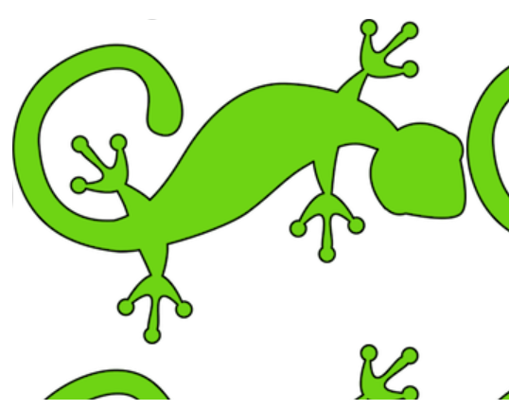 bci + tab
background-position: | `https://developer.mozilla.org/en-US/docs/Web/CSS/background-position | Позиция фона background-position: top; background-position: bottom; background-position: left; background-position: right; background-position: center; //background-position: center/80% | bcp + tab
background-repeat: | `https://developer.mozilla.org/en-US/docs/Web/CSS/background-repeat | Повторение фона background-repeat: repeat-x; background-repeat: repeat-y; background-repeat: no-repeat; | bcr + tab
background-size: | `https://developer.mozilla.org/en-US/docs/Web/CSS/background-size | Размер фона background-size: cover; background-size: contain; background-size: 100%; //30%,50%... | 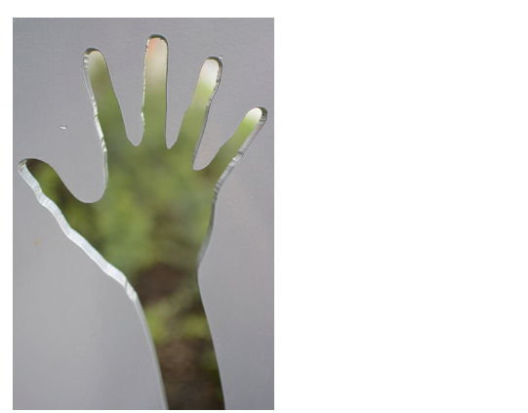 bcs + tab
background: === background-size: + background-repeat: + background-position: … | `https://developer.mozilla.org/en-US/docs/Web/CSS/background This property is a shorthand for the following CSS properties: background-attachment background-clip background-color background-image background-origin background-position background-repeat background-size | Сокращенное свойство background: #ff0 url(img/foto.jpg) top repeat-x; (любое из свойств может отсутствовать, свойства могут быть указаны в любой последовательности) | bc + tab

CSS Рамка
Супер-важно!!! Всегда открывай страницу https://developer.mozilla.org/en-US/docs/Web/CSS/border-color при разработке фронта, чтобы правильно подобрать свойства css!

Урок 2
border – рамка === <hr> |  |  | 00 49 34
Обязательный 1/3 параметр border-color: | `https://developer.mozilla.org/en-US/docs/Web/CSS/border-color | Цвет рамки border-color: red; border-color: #f00; border-color: RGB(255, 0, 0); | bc + tab
Обязательный 2/3 параметр border-style: | `https://developer.mozilla.org/en-US/docs/Web/CSS/border-style | Стиль рамки Примечание! Могут быть перечислены через пробел border-style: solid; border-style: dotted; border-style: dashed; border-style: groove; border-style: ridge; border-style: double; border-style: inset; border-style: outset; | bs + tab dotted dashed solid
Обязательный 3/3 параметр border-width: | `https://developer.mozilla.org/en-US/docs/Web/CSS/border-width This property is a shorthand for the following CSS properties: border-bottom-width border-left-width border-right-width border-top-width | Толщина рамки Примечание! Параметры ширины применяются по часовой стрелке border-width: 2px; 2px: со всех сторон одинаково border-width: 1px 2px; 1px: верхняя и нижняя 2px: левая и правая border-width: 1px 2px 3px; 1px: верхняя 2px: левая и правая 3 нижняя border-width: 1px 2px 3px 4px; 1px: верхняя 2px: правая 3px: нижняя 4px: левая | bw + tab
border-radius: | `https://developer.mozilla.org/en-US/docs/Web/CSS/border-radius | Округление рамки border-radius: 30px; border-radius: 25% 10%; border-radius: 10% 30% 50% 70%; border-radius: 10% / 50%; border-radius: 10px 100px / 120px; border-radius: 50% 20% / 10% 40%; | 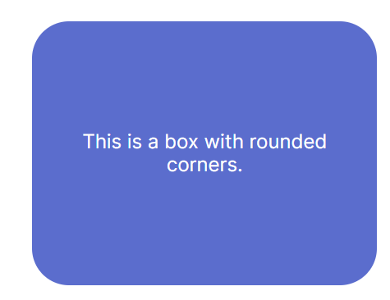 br + tab
border: | `https://developer.mozilla.org/en-US/docs/Web/CSS/border This property is a shorthand for the following CSS properties: border-color border-style border-width | Сокращенное свойство Для создания рамки вокруг текста, изображения или блока используется объединенное свойство. border: 1px solid black; | b + tab

outline – рамка (ver 2) === <hr>
Разница между border и outline |  | Разница между border и outline Outline не меняет месторасположения остальных элементов на странице в зависимости от своих параметров высоты и ширины Border наоборот - передвигает другие элементы
outline: | `https://developer.mozilla.org/en-US/docs/Web/CSS/outline This property is a shorthand for the following CSS properties: outline-color outline-style outline-width | Цвет рамки /* style */ outline: solid; /* color | style */ outline: #f66 dashed; /* style | width */ outline: inset thick; /* color | style | width */ outline: green solid 3px; /* Global values */ outline: inherit; outline: initial; outline: revert; outline: revert-layer; outline: unset; | o + tab
outline-color: | `https://developer.mozilla.org/en-US/docs/Web/CSS/outline-color | Цвет рамки /* <color> values */ outline-color: #f92525; outline-color: rgb(30 222 121); outline-color: blue; /* Keyword value */ outline-color: auto; /* Global values */ outline-color: inherit; outline-color: initial; outline-color: revert; outline-color: revert-layer; outline-color: unset; | oc + tab
outline-style: | `https://developer.mozilla.org/en-US/docs/Web/CSS/outline-style | Стиль рамки /* Keyword values */ outline-style: auto; outline-style: none; outline-style: dotted; outline-style: dashed; outline-style: solid; outline-style: double; outline-style: groove; outline-style: ridge; outline-style: inset; outline-style: outset; /* Global values */ outline-style: inherit; outline-style: initial; outline-style: revert; outline-style: revert-layer; outline-style: unset; | os + tab
outline-width: | `https://developer.mozilla.org/en-US/docs/Web/CSS/outline-width | Толщина рамки /* Keyword values */ outline-width: thin; outline-width: medium; outline-width: thick; /* <length> values */ outline-width: 1px; outline-width: 0.1em; /* Global values */ outline-width: inherit; outline-width: initial; outline-width: revert; outline-width: revert-layer; outline-width: unset; | ow + tab
outline-offset: | `https://developer.mozilla.org/en-US/docs/Web/CSS/outline-offset | Отдаление рамки от блока с текстом /* <length> values */ outline-offset: 3px; outline-offset: 0.2em; /* Global values */ outline-offset: inherit; outline-offset: initial; outline-offset: revert; outline-offset: revert-layer; outline-offset: unset; | oo + tab

